手順書
概要
 | フロントのアプリをBlue/Greenデプロイする手順書
 | 参考として、以下のリポジトリとサイトを扱う
 |  | common--codecommit-mgt
 |  | https://admin.dev.syswebd.life8739.co.jp/
 |  | http://admin.dev.syswebd.life8739.co.jp:8080/

手順
 | 1 |  | CodeCommitにあるフロントのリポジトリを更新する。

 | 2 |  | デプロイ前の状況を確認する。
 |  |  | https://admin.dev.syswebd.life8739.co.jp/ |  | http://admin.dev.syswebd.life8739.co.jp:8080/
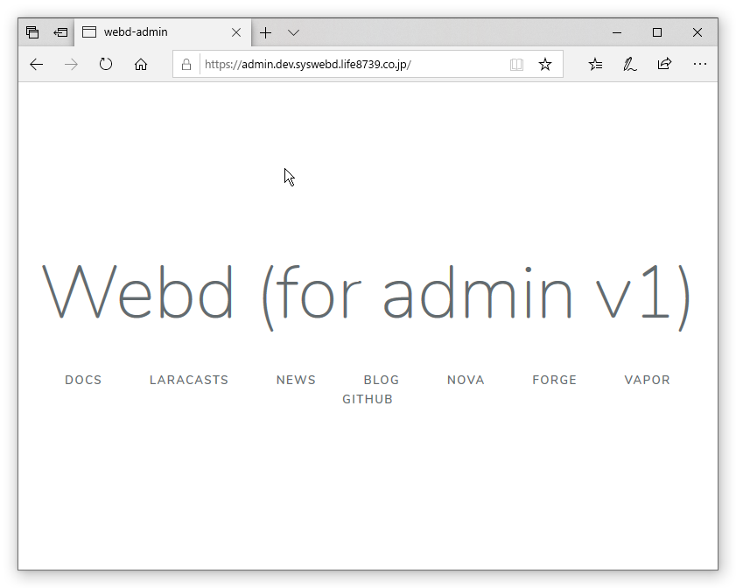
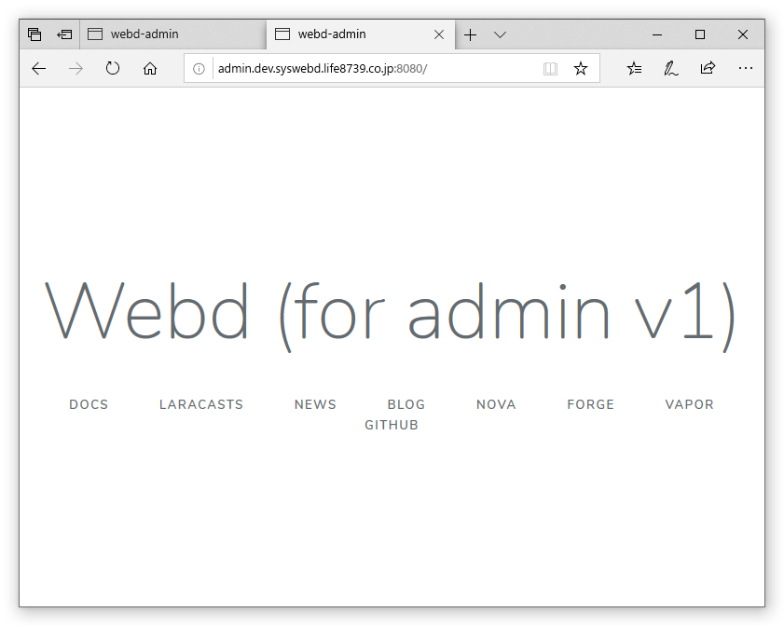

 | 3 |  | AWSコンソール: CodePiplieline -> Pipeline のページの `変更をリリースする` をクリックする。

 | 4 |  | Souce と Build が成功して、Deployのページに移動する。
 |  |  | ステップ2が完了した時点で、8080ポート(Blue)の方が新バージョンになるので動作を確認する。

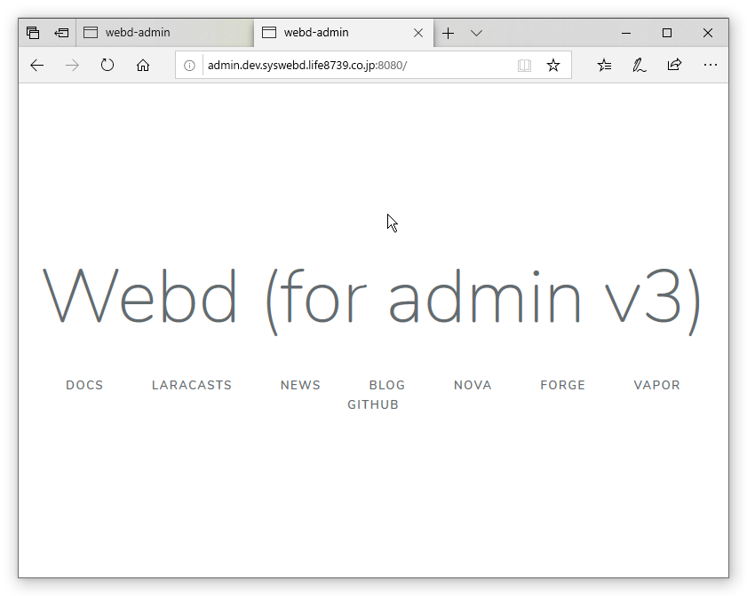
 |  |  | https://admin.dev.syswebd.life8739.co.jp/ | http://admin.dev.syswebd.life8739.co.jp:8080/

 | 5 |  | 動作確認が取れたら `トラフィックの再ルーティング` をクリックする。
 |  |  | このときの動作確認で切り替え不可とハンダしたら、 `デプロイを停止してロールバック` をクリックする。

 | 6 |  | 下記の画面の時点で、443ポート(Green)の方も新バージョンになる。
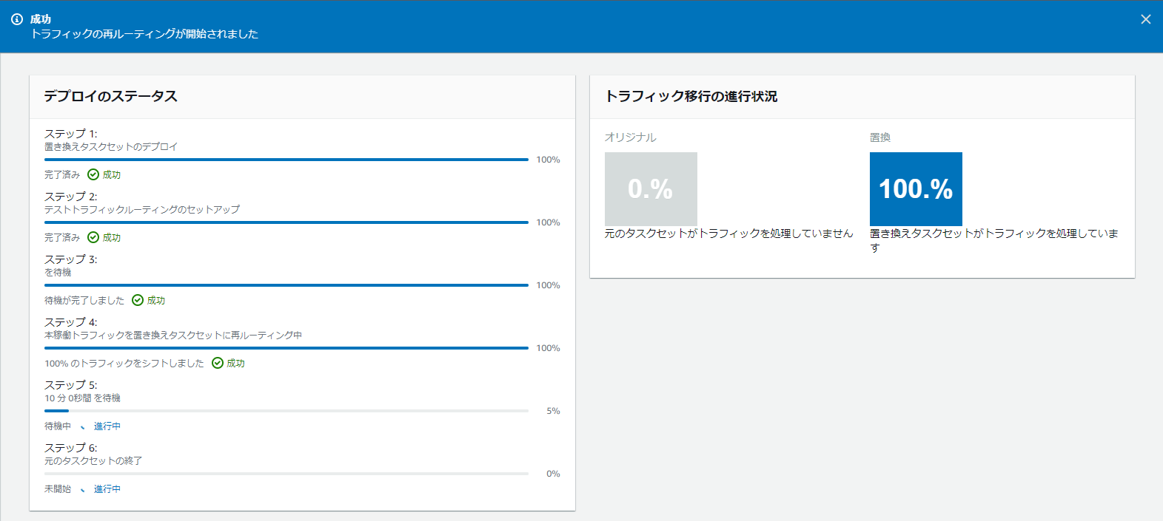

 |  |  | https://admin.dev.syswebd.life8739.co.jp/ | http://admin.dev.syswebd.life8739.co.jp:8080/

